災害見舞金支給調査書 (原本)
短期
災害見舞金支給調査書

組合員証記号番号 |  | 組合員氏名 |  | 所属所
 | －
り災の場所 |  |  |  | り災日時 | 自 | 令和 |  |  | 年 |  | 月 |  | 日 |  | 時
 |  |  |  |  | 至 | 令和 |  |  | 年 |  | 月 |  | 日 |  | 時
り災の状況

り 災 の 程 度
住居又は家財 |  | 見 積 額 |  |  |  | り災率 (％） |  |  | 備考
 |  | り災前 （円） | 損害 （円）

住居 |  |  | ―
家 財 | 家具等 |  |  |  |  |  |  |  | 家財一覧表のとおり

 | 衣類等 |  |  |  |  |  |  |  | 〃

 | その他 |  |  |  |  |  |  |  | 〃

 | 計 |  |  |  |  |  |  |  |  |  |  | 〃
認 定 | 標準報酬月額の ケ月分
り災状況の見取図 |  |  |  |  |  |  |  | 調査年月日
 |  |  |  |  |  |  |  | 令和 |  |  | 年 |  | 月 |  | 日

 |  |  |  |  |  |  |  | 調査担当者氏名

 |  |  |  |  |  |  | 共済処理欄

 |  |  |  |  |  |  |  | 調査立会人氏名

 |  |  |  |  |  |  |  | 備 考

 |  |  |  |  |  |  |  | 事務局長 |  | 事務局次長 |  | 課長 |  | 係

1 「り災の状況」欄は、具体的に記入のこと
2 見積額は、社会通念による時価とすること
3 り災の程度「備考」欄には、住居の構造を記入のこと
4 住居について2階以上の場合は、その階数を備考欄に記入のこと
5 家財の名称欄は、家具、衣類等主要なものとし、その他は合計額により記入のこと

平成
0

災害見舞金支給調査書 (記載例1)
記入例
災害見舞金支給調査書

組合員証記号番号 |  |  | 組合員氏名 |  | 所属所
200 | － | 2000 | 共済 太郎 |  | 宮城県市町村職員共済組合
り災の場所 |  | 宮城県○○市○○丁目○○番地○○号 |  |  | り災日時 | 自 | 令和 |  | 元 | 年 | 10 | 月 | 〇 | 日 | 〇 | 時
 |  |  |  |  |  | 至 | 令和 |  | 元 | 年 | 10 | 月 | 〇 | 日 | 〇 | 時
り災の状況 |  | 令和元年台風第19号により、河川の氾濫及び低地での浸水が発生し、令和元年10月〇日住家に床上浸水(１．２ｍ)した。

固定資産税課税台帳による額がわかる場合、記載してください
り災証明書の判定を記載してください

り 災 の 程 度
住居又は家財 |  |  | 見 積 額 |  |  |  | り災率 (％） |  |  | 備考
 |  |  | り災前 （円） | 損害 （円）

住居 |  |  | 15,000,000 | ― |  |  | 大規模半壊 |  |  | 別添り災証明書のとおり 木造・二階建て
家 財 | 家具等 |  | 2,480,000 | 1,180,000 |  |  | 47.58% |  |  | 家財一覧表のとおり

 | 衣類等 |  | 3,950,000 | 1,120,000 |  |  | 28.35% |  |  | 〃

 | その他 |  | 5,100,000 | 1,760,000 |  |  | 34.51% |  |  | 〃

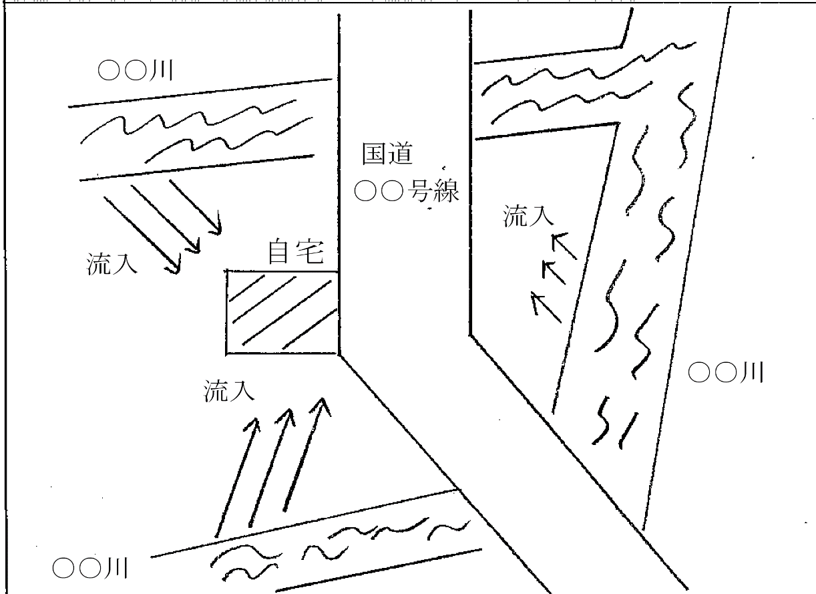
 | 計 |  | 11,530,000 | 4,060,000 |  |  | 35.21% |  |  |  |  |  | 〃
認 定 | 標準報酬月額の ケ月分
り災状況の見取図 |  |  |  |  |  |  |  |  | 調査年月日
 |  |  |  |  |  |  |  |  | 令和 |  |  | 年 |  | 月 |  | 日

 |  |  |  |  |  |  |  |  | 調査担当者氏名

 |  |  |  |  |  |  |  | 共済処理欄

 |  |  |  |  |  |  |  |  | 調査立会人氏名

 |  |  |  |  |  |  |  |  | 備 考

 |  |  |  |  |  |  |  |  | 事務局長 |  | 事務局次長 |  | 課長 |  | 係

1 「り災の状況」欄は、具体的に記入のこと
2 見積額は、社会通念による時価とすること
3 り災の程度「備考」欄には、住居の構造を記入のこと
4 住居について2階以上の場合は、その階数を備考欄に記入のこと
5 家財の名称欄は、家具、衣類等主要なものとし、その他は合計額により記入のこと

平成
0

